PAD执行界面
二、现场拍照

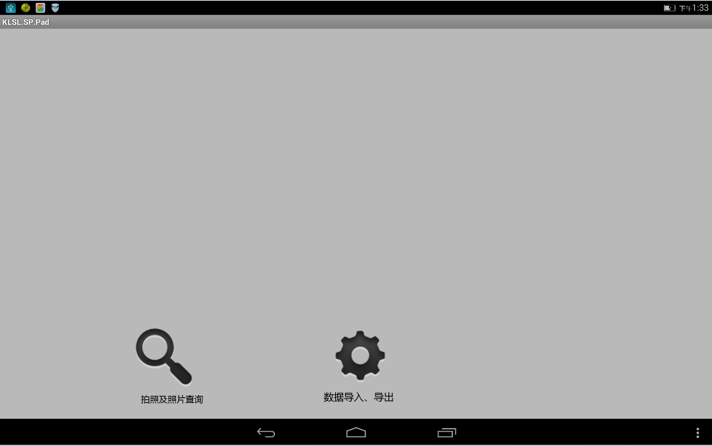
2.1

由此处进入现场拍照页面

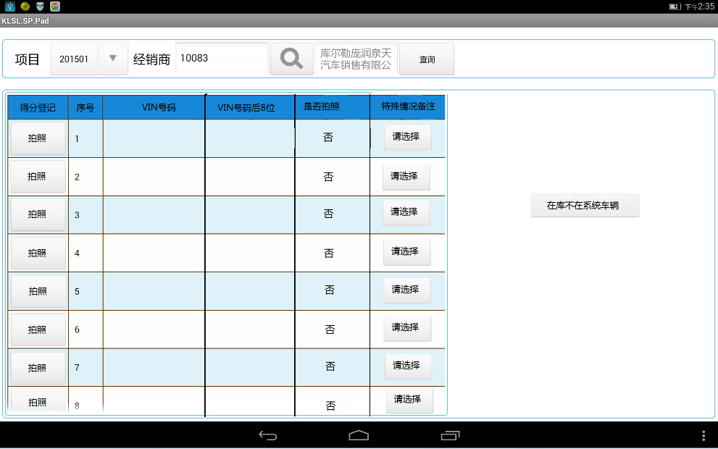
2.2
如清单中无此车辆，直接进入在库不在系统界面拍照

 | 备注栏菜单
 | 经销商解释无此车
 | 车辆售出
 | 试驾车
 | 在港在途车辆
 | 其他（手工填写）

特殊原因为选择项目，具体选项为右图所示

VIN号码和后8位为系统导入，可利用排序功能调整进行顺序的调整

未拍照时，默认为“否”，拍照完毕后自动转化为“是”
清单中的在库车辆可直接拍照VIN号码

VIN号码现场输入后8位，数据导出后，在《在库未在系统统计表》中手工补齐17位

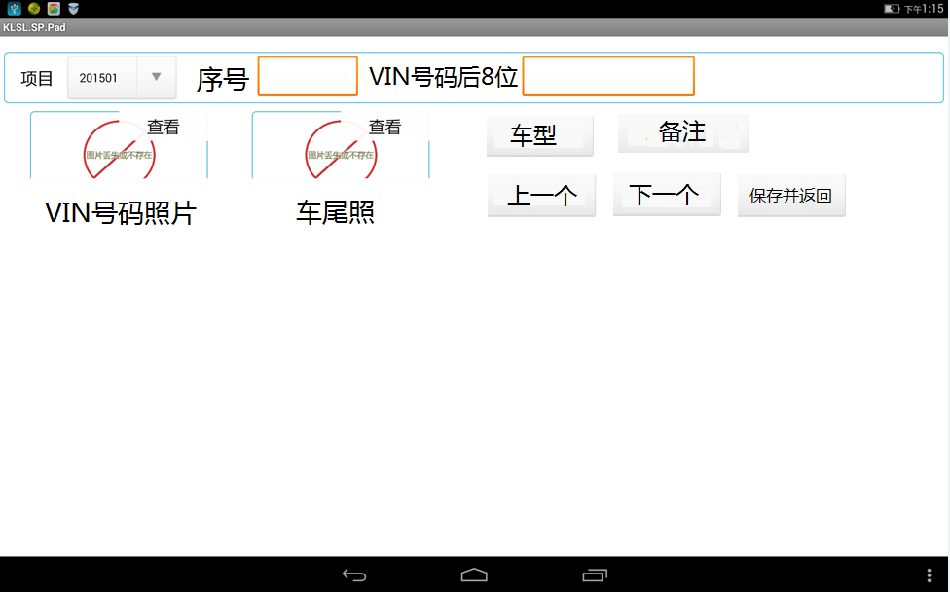
序号为按拍照顺序自动生成
2.3 | 车型清单 | 备注栏菜单
 | ESQ
 | EX | 其他经销店车辆
 | FX35 | 已售未开票
 | FX45 | 已售已开票未提车
 | FX50 | 已销退
 | G | 在途在港清单中车辆，已到货
 | JX | 其他（可手工填写）
 | Q50
 | Q50L
 | Q60 CC
 | Q70 L
备注项为选择项目，具体选项如右侧清单所示
 | QX
车型设定为选择项目，具体车型如右侧清单所示
 | QX50
 | QX60
 | QX70
 | QX80

三、数据导出

3.1

拍照完成后，由此处点击数据导出，导出后自动生成如下两个表格

I列和J列根据拍照结果自动生成

A-H列为系统导入的盘点清单内容

此列为拍照时在系统中选择既有项目，如有未列明原因，需手工进行详细说明

3.2 经销商库存表
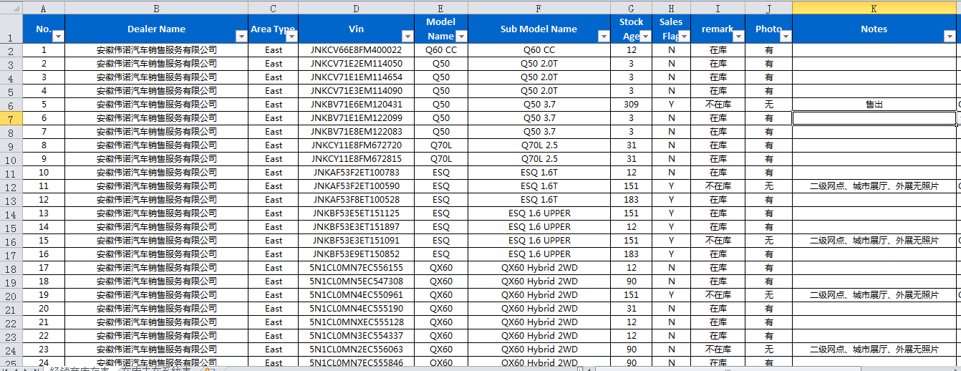

3.3 在库未在系统统计表
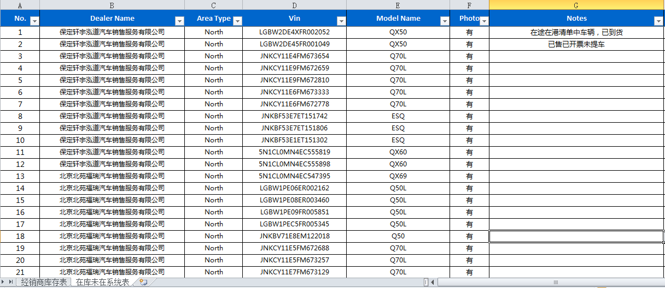

VIN号需导出后在电脑上手工补齐17位

四、照片的保存

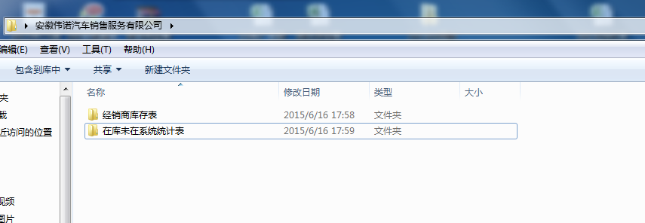

经销商名称子目录下，分别生成2个文件夹，存储现场照片

流程图
把经销商库存表中的车辆VIN导入到PAD系统中

系统自动生成2列数据，17位VIN码和8位VIN码后8位

利用自动排序功能，以8位VIN码为基准进行重新排序，以方便现场车辆和清单对比的便利性

清单中有此车辆
清单中无此车辆

直接拍照
拍照该车VIN码和车辆尾部照片，并在系统中手工输入该车VIN码后8位

照片自动以VIN号码进行自动命名，自动保存至《经销商库存表》文件夹中
照片自动以输入的后8位VIN码（车尾部照片为VIN码后8位+车尾照）进行命名，并自动保存至《在库未在系统》文件夹中

盘点结束后，生成该店《经销商库存表》电子表格，按照预设选项，手工填写各备注项及其他特殊情况
盘点结束后，生成该店《在库未在系统车辆统计表》电子表格，按照预设选项，手工填写各备注项及其他特殊情况

对盘点结果，经销商进行签字确认

把所有导出文件发送至卓思项目组

